Obecné
Cisco CCNA

Certifikace CCNA (200-301)
- 120 minut test
- 300 USD

Základní terminologie

Co je to počítačová síť?
- Počítačová síť je digitální telekomunikační síť pro sdílení zdrojů mezi uzly, což jsou výpočetní zařízení využívající společnou telekomunikační technologii
- Přenos dat mezi uzly je podporován datovými linkami sestávajícími z fyzických kabelových médií, jako jsou kroucené dvojlinky nebo kabely z optických vláken, nebo bezdrátovými metodami, jako je Wi-Fi, mikrovlnný přenos nebo optická komunikace ve volném prostoru

Server
- V oblasti výpočetní techniky je server počítačový program nebo zařízení, které poskytuje funkce pro jiné programy nebo zařízení, nazývané „klienti“
- Tato architektura se nazývá model klient-server a jeden celkový výpočet je distribuován do více procesů nebo zařízení

Klient
- Klient je část hardwaru nebo softwaru počítače, která přistupuje ke službě zpřístupněné serverem
- Server je často na jiném počítačovém systému, v takovém případě klient přistupuje ke službě prostřednictvím sítě

Protokol
- Protokoly jsou soubory jasně definovaných pravidel, předpisů, standardů a postupů, které pomáhají zařízením a aplikacím správně fungovat v konkrétní vrstvě

Opakovač (repeater)
- Opakovač je elektronické zařízení, které přijímá signál a znovu jej vysílá
- Opakovače se používají k rozšíření přenosů, takže signál může pokrýt delší vzdálenosti nebo být přijímán na druhé straně překážky

Rozbočovač (hub)
- Chová se jako opakovač. To znamená, že veškerá data, která přijdou na jeden z portů (zásuvek), zkopíruje na všechny ostatní porty, bez ohledu na to, kterému portu (počítači a IP adrese) data náleží
- To má za následek, že všechny počítače v síti „vidí“ všechna síťová data a u větších sítí to znamená zbytečné přetěžování těch segmentů, kterým data ve skutečnosti nejsou určena
- Hub pracuje na fyzické vrstvě (1. vrstva) modelu OSI

Síťový přepínač (switch)
- Připojuje zařízení v počítačové síti pomocí přepojování paketů k příjmu a předávání dat na cílové zařízení
- Síťový přepínač je multiportový síťový most, který pomocí adres MAC předává data ve vrstvě datového spojení (2. vrstva) modelu OSI
- Některé přepínače mohou také předávat data v síťové vrstvě (3. vrstva) tím, že navíc obsahují funkci směrování. Takové přepínače jsou běžně známé jako přepínače vrstvy 3 nebo vícevrstvé přepínače
- Přepínače pro Ethernet jsou nejběžnější formou síťového přepínače
- Na rozdíl od rozbočovačů opakovačů, které vysílají stejná data z každého portu a umožňují zařízením vybrat data, která jsou jim adresována, síťový přepínač zjistí identitu připojených zařízení a poté pouze přeposílá data do portu připojeného k zařízení, do kterého je řešeno

Síťový směrovač (router) |  |  |  |  |  |  |  |  |  | Wireless LAN Controller
- Router je síťové zařízení, které přeposílá datové pakety mezi počítačovými sítěmi |  |  |  |  |  |  |  |  |  | - Bezdrátový LAN (nebo WLAN) řadič se používá v kombinaci s protokolem Lightweight Access Point Protocol (LWAPP)
- Paket je obvykle předáván z jednoho routeru do druhého routeru prostřednictvím sítí, které tvoří internetovou síť (např. Internet), dokud nedosáhne cílového uzlu |  |  |  |  |  |  |  |  |  | pro správu lehkých přístupových bodů ve velkém množství správcem sítě nebo síťovým operačním střediskem
- Nejznámějším typem IP routerů jsou domácí a malé kancelářské routery, které jednoduše předávají IP pakety mezi domácími počítači a internetem |  |  |  |  |  |  |  |  |  | - Ovladač WLAN automaticky zpracovává konfiguraci bezdrátových přístupových bodů
- Propracovanější směrovače, jako jsou podnikové směrovače, připojují velké obchodní sítě nebo sítě ISP až k výkonným jádrovým směrovačům,
které vysokorychlostně předávají data podél optických linek páteře internetu

Lokální sít (Local Area Network - LAN)
- Označuje počítačovou síť, která pokrývá malé geografické území (např. Domácnost, malé firmy)
- Přenosové rychlosti jsou vysoké, řádově Gb/s. Nejrozšířenějšími technologiemi v dnešních LAN sítích jsou Ethernet a Wi-Fi (nebo také WLAN)

Rozlehlá sít (Wide Area Network - WAN)
- Počítačová síť, která pokrývá rozlehlé geografické území (například síť, která překračuje hranice města, regionu nebo státu)
- Největším a nejznámějším příkladem sítě WAN je síť Internet
- Sítě WAN se používají k propojení sítí LAN a jiných typů sítí dohromady, aby uživatelé a počítače v jednom místě mohli komunikovat s uživateli a počítači v jiných umístěních.
- Mnoho sítí WAN je vytvořeno pro jednu konkrétní organizaci a je soukromé. Jiné, vytvořené poskytovateli internetových služeb, poskytují připojení z LAN organizace k internetu.

Firewall
- Firewall je síťové zařízení, které slouží k řízení a zabezpečování síťového provozu mezi sítěmi s různou úrovní důvěryhodnosti a zabezpečení
- Zjednodušeně se dá říct, že slouží jako kontrolní bod, který definuje pravidla pro komunikaci mezi sítěmi, které od sebe odděluje
Podle umístění lze firewally dělit na:
 | Síťový firewall – samostatné hardwarové řešení pro ochranu počítačové sítě
 | Personální firewall – realizován na koncových stanicích (počítačích)

 | Systém pro odhalení průniku (Intrusion Detection System - IDS)
 | - Jedná se o zařízení nebo softwarovou aplikaci, která monitoruje v síti nebo systémech škodlivou aktivitu nebo porušení zásad

 | Systém prevence průniku (Intrusion Prevention Systems - IPS)
 | - Je zařízení pro počítačovou bezpečnost, které monitoruje síť a/nebo aktivity operačního systému na škodlivou činnost
 | - Hlavní funkce IPS systémů jsou identifikace škodlivé činnosti, zaznamenávání informací o jejím průběhu, následném blokování této činnosti a také její nahlašování

Dvojková soustava (Binary)
- Číselná soustava, která používá pouze dvě číslice: 0 a 1
- Dvojková soustava se používá ve všech moderních digitálních počítačích, neboť její dvě číslice (0 a 1) odpovídají dvěma jednoduše rozdělitelným stavům elektrického obvodu (vypnuto a zapnuto), popřípadě nepravdivosti či pravdivosti výroku

Příklad převodu čísla 11010110 z dvojkové do desítkové soustavy:

binární číslo | 1 | 1 | 0 | 1 | 0 | 1 | 1 | 0
pozice čísla | 7 | 6 | 5 | 4 | 3 | 2 | 1 | 0
mocniny čísla 2 | 2^7 | 2^6 | 2^5 | 2^4 | 2^3 | 2^2 | 2^1 | 2^0
hodnoty mocnin | 128 | 64 | 32 | 16 | 8 | 4 | 2 | 1
krát binární číslice | x 1 | x 1 | x 0 | x 1 | x 0 | x 1 | x 1 | x 0
výsledky součinu | 128 | 64 | 0 | 16 | 0 | 4 | 2 | 0

- Stačí pouze započítat ty mocniny, které odpovídají číslici 1, v příkladu: 128+64+16+4+2=214. Binární číslo 11010110 má tedy hodnotu odpovídající desítkovému číslu 214

Šestnáctková soustava (Hexadecimal)
- Šestnáctková soustava (též hexadecimální soustava) je číselná soustava základu 16
- Hexadecimální čísla se zapisují pomocí číslic '0', '1', '2', '3', '4', '5', '6', '7', '8' a '9' a písmen 'A', 'B', 'C', 'D', 'E' a 'F', přičemž písmena 'A'–'F' reprezentují cifry s hodnotou 10–15

Převod celých desítkových čísel na šestnáctkové |  |  |  |  |  |  |  |  | Převod celých šestnáctkových čísel na desítkové
- Celá desítková čísla můžeme převádět na šestnáctková například pomocí postupného dělení šestnácti a sepisování zbytku po dělení

Příklad: |  |  |  |  |  |  |  |  | Příklad:
- Převeďte číslo 7562 z desítkové do šestnáctkové soustavy |  |  |  |  |  |  |  |  | - Převeďte číslo 3B0F z šestnáctkové do desítkové soustavy

Kroky převodu: |  |  |  |  |  |  |  |  | rozepsané hex číslo | 3 | B | 0 | F
1) Vydělte číslem 16 |  |  |  |  |  |  |  |  | násobeno | 3* 16^3 | 11 * 16^2 | 0 * 16^1 | 15 * 16^0
2) Získejte celočíselný kvocient pro další iteraci |  |  |  |  |  |  |  |  | rozepsaný výsledek | 12288 | 256 | 0 | 15
3) Získejte zbytek pro šestnáctkovou číslici
- Kroky opakujte, dokud se kvocient nerovná 0 |  |  |  |  |  |  |  |  | Takže (3B0F)16 = 12288 + 256 + 0 + 15 = (15119)10

Děleno 16 | Kvocient (celé číslo) |  | Zbytek (desetinný) |  | Zbytek (hex) |  | Pořadí
7562/16 | 472 |  | 10 |  | A |  | 0
472/16 | 29 |  | 8 |  | 8 |  | 1
29/16 | 1 |  | 13 |  | D |  | 2
1/16 | 0 |  | 1 |  | 1 |  | 3

Takže (7562)10 = (1D8A)16

Převod šestnáctkových čísel na dvojkové |  |  |  |  |  |  |  |  | Převod z dvojkové soustavy do šestnáctkové
- Převod čísla z hexadecimální soustavy do soustavy dvojkové (binární) je usnadněn díky tomu, že číslo 16 je mocninou čísla 2 (2^4 = 16) |  |  |  |  |  |  |  |  | - Algoritmus převodu je přesně opačný, než u převádění hex do binární soustavy

Příklad: |  |  |  |  |  |  |  |  | Příklad:
- Převeďte číslo 3F5A z šestnáctkové do dvojkové soustavy |  |  |  |  |  |  |  |  | - Převeďte číslo 11001101 do hexadecimální soustavy

- Rozdělíme si číslo (dvojbajtové) na jednotlivé nibbly (1⁄2 bytu − 1 písmeno) – 3, F, 5, A |  |  |  |  |  |  |  |  | 1100 = 12 = C
- Každý nibbl převedeme podle výše uvedené tabulky do jeho dvojkové (binární) reprezentace: |  |  |  |  |  |  |  |  | 1101 = 13 = D

3 = 0011 |  |  |  |  |  |  |  |  | Takže (11001101)2 = (CD)16
F = 1111
5 = 0101
A = 1010

A převedené nibbly opět spojíme dohromady (3F 5A)16 = (00111111 01011010)2
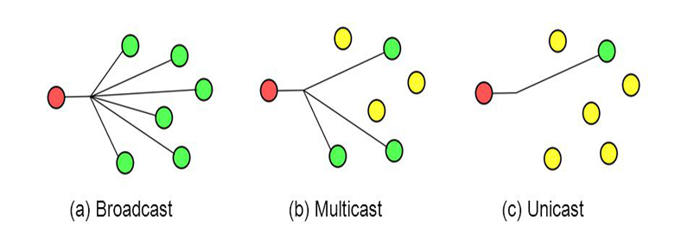

Typy komunikace

Unicast
- One to one
- Unicast označuje v počítačové síti zasílání paketů pouze jedinému cíli

Broadcast
- One to all
- Broadcast označuje v počítačové síti zasílání paketů všech zařízení

Multicast
- One to some
- Multicast je skupinová komunikace, kde je přenos dat adresován skupině cílových počítačů současně

OSI, TCP-IP
OSI a TCP/IP

- Referenční model ISO/OSI vypracovala organizace ISO jako hlavní část snahy o standardizaci počítačových sítí nazvané OSI a v roce 1984 ho přijala jako mezinárodní normu ISO 7498
- Každá mezilehlá vrstva slouží třídě funkcí nad vrstvou nad ní a je obsluhována vrstvou pod ní
- Norma OSI nespecifikuje implementaci (realizaci) systémů, ale uvádí všeobecné principy sedmivrstvé síťové architektury

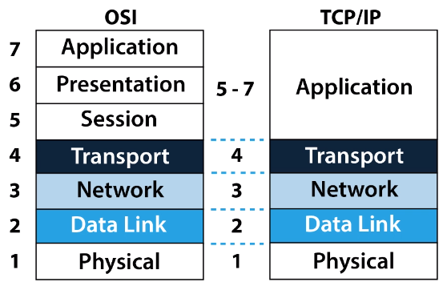
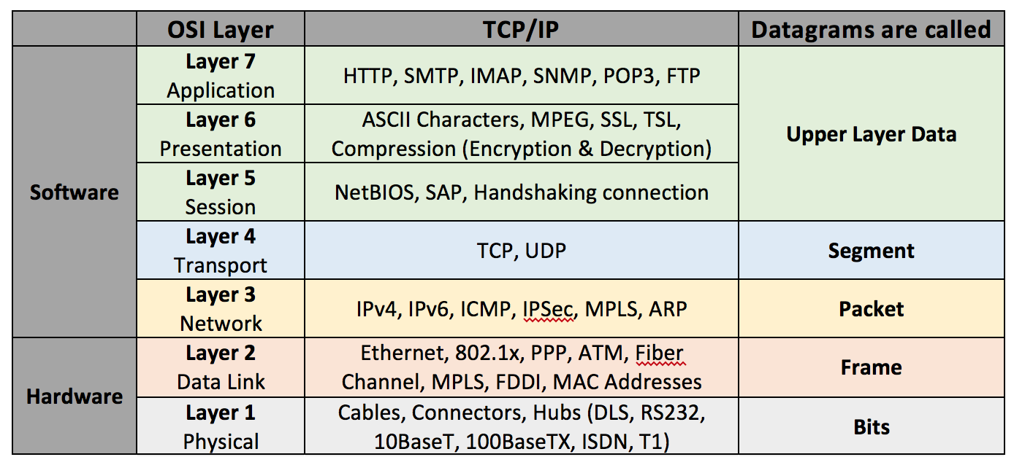
Architektura vrstev

7) Aplikační vrtva (Application Layer) |  |  |  |  |  |  |  |  |  |  | Zapouzdření dat (encapsulation)
- Účelem vrstvy je poskytnout aplikacím přístup ke komunikačnímu systému a umožnit tak jejich spolupráci |  |  |  |  |  |  |  |  |  |  | - Zapouzdřování v počítačových sítích se specializuje na vložení protokolových datových jednotek
- Všechny operační systémy mají aplikační programovací rozhraní (API), která mohou programátoři použít k tomu, aby jejich programy byly v síti provozuschopný |  |  |  |  |  |  |  |  |  |  | (Protocol Data Unit - PDU) vyšší vrstvy do protokolové jednotky nižší vrstvy, což umožňuje, aby
- Do této vrstvy se řadí například tyto služby a protokoly: HTTP, FTP, DNS, DHCP, POP3, SMTP, SSH, Telnet, TFTP |  |  |  |  |  |  |  |  |  |  | vyšší vrstva mohla používat služby nižší vrstvy v protokolovém skladu a zároveň, aby data
 |  |  |  |  |  |  |  |  |  |  | vyšší vrstvy mohla být přepravena sítě k protějšku na stejné vrstvě na jiném uzlu
 |  |  |  |  |  |  |  |  |  |  | - Protokoly vrstev 3-7 referenčního modelu ISO/OSI obvykle pouze připojují před PDU vyšší vrstvy
4) Transportní vrtva (Transport Layer) |  |  |  |  |  |  |  |  |  |  | datovou strukturu nazývanou záhlaví (header)
- Tato vrstva zajišťuje přenos dat mezi koncovými uzly |  |  |  |  |  |  |  |  |  |  | - Protokoly vrstvy 2 připojují kromě hlavičky i patičku (trailer) na konec PDU vyšší vrstvy, případně
- Jejím účelem je poskytnout takovou kvalitu přenosu, jakou požadují vyšší vrstvy |  |  |  |  |  |  |  |  |  |  | vkládají další prvky přímo do PDU
- Vrstva nabízí spojově (TCP) a nespojově orientované (UDP) protokoly |  |  |  |  |  |  |  |  |  |  | - V TCP/IP modelu se jednotlivým entitám úrovně říká; segment (4), packet (3) a frame (2), ačkoliv v
- Na této vrstvě dochází k segmentaci - přenášený soubor je rozdělen na části, které odpovídají maximální velikosti, kterou je možné přenést přes protokoly použité při komunikaci |  |  |  |  |  |  |  |  |  |  | OSI modelu se všechny nazývají tzv. Protokolová Datová Jednotka (PDU - Protocol Data Unit), např. L2PDU
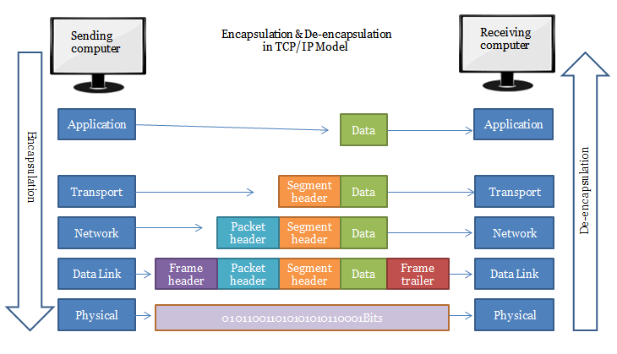
- Přijímací systém provádí opětovné sestavení paketů - reassembly

TCP (Transmission Control Protocol)
- Zajišťuje přenos dat se zárukami, který vyžadují aplikace, kde nesmí „chybět ani paket“ (jedná se o přenosy souborů, e-mailů, WWW stránek atd.)
- Záruka se vztahuje na řešení ztrát přenášených paketů, zachování jejich pořadí a odstranění duplikace
- Jednotkou posílané informace je na této vrstvě TCP segment

 | Three-way handshake (Trojcestný handshaking)
 | - TCP je spojově orientovaný protokol což znamená, že k navázání "end-to-end" komunikace potřebuje, aby proběhl mezi klientem a serverem tzv. "handshaking"
 | - V průběhu navazování spojení si každá z obou komunikujících stran náhodně zvolí pořadové číslo (sequence number), od kterého (zvětšeného o 1) bude číslovat odesílané byty
 | - Úplně první datagram, který odesílá každá strana při navazování spojení, má nastaven příznak SYN

 | Navázání spojení probíhá ve třech krocích:
 | - Klient odešle na server datagram s nastaveným příznakem SYN a náhodně vygenerovaným pořadovým číslem (x), potvrzovací číslo=0
 | - Server odešle klientovi datagram s nastavenými příznaky SYN a ACK, potvrzovací číslo=x+1, pořadové číslo je náhodně vygenerované (y)
 | - Klient odešle datagram s nastaveným příznakem ACK, pořadové číslo=x+1, číslo odpovědi=y+1

 | Obě strany si pamatují pořadové číslo vlastní i protistrany. Používají se totiž i pro další komunikaci a určují pořadí paketů.
 | Když úspěšně proběhne trojcestný handshaking, je spojení navázáno a zůstane tak až do ukončení spojení

UDP (User Datagram Protocol)
- Zajišťuje přenos dat bez záruk, který využívají aplikace, u kterých by bylo na obtíž zdržení (delay) v síti způsobené čekáním na přenos všech paketů a
ztráty se dají řešit jiným způsobem (např. snížení kvality, opakování dotazu)
(využívá se pro DNS, VoIP, streamované video, internetová rádia, vyhledávání sdílených souborů v rámci sítě DC++, online hry atp.)
- Jednotkou posílané informace je na této vrstvě UDP datagram

Síťové porty
- Síťové porty jsou poskytovány protokoly TCP nebo UDP na transportní vrstvě
- Používají je protokoly v horních vrstvách modelu OSI
- Čísla portů se používají k určení, na jaký protokol má být směrován příchozí provoz
- Úřad pro přidělování čísel internetu (IANA) je zodpovědný za udržování oficiálních přiřazení čísel portů pro konkrétní použití
Existují tři kategorie portů:

0 - 1023 |  | dobře známé porty (well-known ports) přiřazené běžným protokolům a službám
1024 - 49 151 |  | registrované porty přiřazené konkrétní službě
49 152 - 65 535 |  | dynamické (soukromé, vysoké) porty
 |  | Může být použita jakoukoli službou ad hoc
 |  | Porty jsou přiřazeny při navázání relace a uvolněny po ukončení relace

 | Číslo portu | Protokol | Název služby
 | 20, 21 | TCP | FTP - File Transfer Protocol
 | 22 | TCP a UDP | SSH - Secure Shell, SFTP - FTP přes SSH
 | 23 | TCP | Telnet
 | 25 | TCP | SMTP - Simple Mail Transfer Protocol
 | 53 | TCP a UDP | DNS - Domain Name Server
 | 67, 68 | UDP | DHCP - Dynamic Host Configuration Protocol
 | 69 | UDP | TFTP - Trivial File Transfer Protocol
 | 80 | TCP | HTTP - HyperText Transfer Protocol
 | 88 | TCP a UDP | Kerberos
 | 110 | TCP | POP3 - Post Office Protocol
 | 123 | UDP | NTP - Network Time Protocol
 | 135 - 139 | TCP a UDP | NetBIOS
 | 143 | TCP a UDP | IMAP4 - Internet Message Access Protocol
 | 161, 162 | TCP a UDP | SNMP - Simple Network Management Protocol
 | 179 | TCP | BGP - Border Gateway Protocol
 | 389 | TCP a UDP | LDAP - Lightweigh Directory Access Protocol
 | 443 | TCP a UDP | HTTPS - HTTP se Secure Sockets Layer (SSL)
 | 465 | TCP | SMTPS - SMTP přes TLS/SSL
 | 636 | TCP a UDP | LDAPS - LDAP přes TLS/SSL
 | 989/990 | TCP | FTPS - FTP přes TLS/SSL
 | 993 | TCP | IMAP4S - IMAP4 přes TLS/SSL
 | 995 | TCP | POP3S - POP3 přes TLS/SSL

3) Síťová vrtva (Network Layer)
- Síťová vrstva poskytuje funkční a procedurální prostředky pro přenos paketů z jednoho uzlu do druhého připojeného v různých sítích
- Tato vrstva nezajišťuje spolehlivost přenosu dat, respektive nezaručí jejich doručení. Je to dáno tím, že hlavním požadavkem na vrstvu byla rychlost přenosu
- Starost o spolehlivost musí zajišťovat ten, kdo ji vyžaduje, tedy vyšší vrstvy nebo samotné služby, aplikace

IP (Internet Protocol)
- Internet Protokol (IP) je základní protokol síťové vrstvy a celého internetu. Provádí vysílání datagramů na základě síťových IP adres obsažených v jejich záhlaví
- IP zajišťuje, že se část dat v síti dostane tam, kam potřebuje. Dělá to tak, že každému zařízení v síti přiděluje jedinečný číselný identifikátor nazývaný adresa IP
- IP adresa je známá jako logická adresa, která ji odlišuje od fyzické MAC adresy

IPv4
- Adresa IPv4 má velikost 32 bitů
- IP používá tečkovanou desítkovou notaci založenou na čtyřech 8 bitových číslech
(1 byte = 8 bits = 1 nebo 0 = 2⁸ = 256)
- Každé 8 bitové číslo se pohybuje od 0 do 255 (celkem 256)

IP třídy
- Třídní síť je architektura síťových adres používaná na internetu od roku 1981 do zavedení Classless Inter-Domain Routing (CIDR) v roce 1993
- Původní návrh IPv4 předpokládal rozdělení adresy na síťovou a lokální část fixní, prvních osm bitů adresy určovalo síť, zbytek pak stroj v síti
- Sítí tudíž mohlo být nejvýše 256 (v každé však mohlo být přes 16 milionů stanic), s nástupem lokálních sítí tento systém přestal být použitelný
- Přijaté řešení spočívalo v zavedení tříd adres, třídy A pro malý počet velkých sítí, třídy B pro střední počet středních sítí a třídy C pro velký počet malých sítí
Dále byla definována třída D pro skupinové vysílání (multicasting) a třída E zůstala jako rezerva

Třída | Přední bit(y) | Velikost bitového pole čísla sítě |  | Velikost zbytkového bitového pole |  | Počet sítí | Počet adres/síť | Začátek adresy | Konec adresy | Výchozí maska ​​podsítě v desítkové soustavě |  |  | CIDR notace
A | 0xxxxxxx | 8 |  | 24 |  | 128 | 16 777 216 | 0.0.0.0 | 127.255.255.255 | 255.0.0.0 |  |  | /8
B | 10xxxxxx | 16 |  | 16 |  | 16 384 | 65 536 | 128.0.0.0 | 191.255.255.255 | 255.255.0.0 |  |  | /16
C | 110xxxxx | 24 |  | 8 |  | 2 097 152 | 256 | 192.0.0.0 | 223.255.255.255 | 255.255.255.0 |  |  | /24
D (multicast) | 1110xxxx | nedefinováno |  | nedefinováno |  | nedefinováno | nedefinováno | 224.0.0.0 | 239.255.255.255 | nedefinováno |  |  | nedefinováno
E (reserved) | 1111xxxx | nedefinováno |  | nedefinováno |  | nedefinováno | nedefinováno | 240.0.0.0 | 255.255.255.255 | nedefinováno |  |  | nedefinováno

Vyhrazené adresy
- Nelze využít všechny IP adresy, protože některé mají speciální určení

Privátní adresy - RFC1918 |  |  |  |  |  |  |  | Loopback adresa
10.0.0.0 - 10.255.255.255 |  | 10.0.0.0/8 |  |  |  |  |  | - localhost - logická smyčka umožňující posílat pakety sám sobě
172.16.0.0 - 172.31.255.255 |  | 172.16.0.0/12 |  |  |  |  |  | 127.0.0.0 - 127.255.255.255
192.168.0.0 - 192.168.255.255 |  | 192.168.0.0/16 |  |  |  |  |  | - nejčastěji 127.0.0.1

Automatická konfigurace adresy |  |  |  |  |  |  |  | Směrovaná vysílací adresa (Directed Broadcast Address)
- Adresní blok 169.254.0.0/16 je definován pro speciální použití link-local adresování pro sítě IPv4 |  |  |  |  |  |  |  | - Používá se k odesílání dat na všechna zařízení v konkrétní síti
- Tyto adresy jsou platné například segment místní sítě nebo připojení typu point-to-point, ke kterému je připojen hostitel |  |  |  |  |  |  |  | - Binární 1ky v celé hostitelské části adresy - 172.31.255.255
- Adresa se automaticky nastaví, pokud v sití nelze připojit k DHCP serveru |  |  |  |  |  |  |  | - Směrovače mohou směrovat směrované vysílání (ve výchozím nastavení zakázáno)

Označení celé sítě
Například adresa 192.168.55.0 |  |  |  |  |  |  |  | Adresa místního vysílání (Local Broadcast Address)
- Nejnižší adresa v síti označuje celou (pod)síť |  |  |  |  |  |  |  | - Komunikujte se všemi zařízeními v místní síti
 |  |  |  |  |  |  |  | - Adresa jsou samé binární 1ky - 255.255.255.255
Označení výchozí sítě |  |  |  |  |  |  |  | - Vždy vypuštěno směrovači - DHCP forwarding or DHCP relay (např. DHCP na jiné VLAN)
Pokud adresa začíná nulou, napříkad 0.1.1.1 |  |  |  |  |  |  |  | - Například host vyžaduje IP adresu od DHCP serveru

Subnets (subnetting)
- Sítě IP lze rozdělit na podsítě v IPv4 tak i u IPv6. Pro tento účel je IP adresa rozpoznána jako skládající se ze dvou částí:
síťová předpona označující síť a zbývající bity, které fungují jako identifikátor hostitele, nebo identifikátor rozhraní (IPv6)
- CIDR notace (Classless Inter-Domain Routing) nahradila třídy IP adres
- Umožňuje nám použít Variable Length Subnet Mask (VLSM) - variabilní délku masky
- Maska podsítě nebo zápis CIDR označuje začátek a konec rozsahu IP adres

Třída | CIDR notace
A | 255.0.0.0/8
B | 255.255.0.0/16
C | 255.255.255.0/24

Jak zjistím která část označuje Síť a která označuje Podsíť pomocí binárky?
- Vyplňte část hostitele adresy pomocí binárních 0

Jak zjistím Broadcast adresu sítě?
- Vyplňte hostitelskou část adresy binárními číslicemi 1

Jak zjistím adresu pro prvního hosta?
- Vyplňte hostitelskou část adresy binárními 0 s výjimkou posledního bitu, který je nastaven na binární 1

Jak zjistím adresu pro posledního hosta?
- Vyplňte hostitelskou část adresy binárními 1 s výjimkou posledního bitu, který je nastaven na binární 0

Příklad: |  |  |  |  | Příklad: |  |  |  |  |  | Příklad:
PC má adresu 192.168.1.18/24 (neboli 255.255.255.0) |  |  |  |  | PC má adresu 172.16.35.123/20 (neboli 255.255.240.0) |  |  |  |  |  | PC má adresu 172.16.129.1/17 (neboli 255.255.128.0)

192.168.1.18 (červený oktet je hostitelská část adresy) |  |  |  |  | - Hostitelská část je někde uprostřed v třetím oktetu |  |  |  |  |  | - Hostitelská část je někde uprostřed v třetím oktetu
 |  |  |  |  | - Převedeme si IP adresu do binárky, abychom mohli zjistit Network/Subnet části |  |  |  |  |  | - Převedeme si IP adresu do binárky, abychom mohli zjistit Network/Subnet části
Subnet (podsíť) | 192.168.1.00000000 |  | 192.168.1.0
1st Host | 192.168.1.00000001 |  | 192.168.1.1 |  | 172.16.00100011.01111011 |  |  |  |  |  | 172.16.10000001.00000001
Last Host | 192.168.1.111111110 |  | 192.168.1.254
Broadcast | 192.168.1.111111111 |  | 192.168.1.255 |  | - z 32 bitů 20 bitů označuje síť (8 + 8 + 4), zbytek označuje podsíť (4 + 8) |  |  |  |  |  | - z 32 bitů 17 bitů označuje síť (8 + 8 + 1), zbytek označuje podsíť (7 + 8)

 |  |  |  |  | Subnet (podsíť) | 172.16.00100000.00000000 |  | 172.16.32.0 |  |  | Subnet (podsíť) | 172.16.10000000.00000000 |  | 172.16.128.0
 |  |  |  |  | 1st Host | 172.16.00100000.00000001 |  | 172.16.32.1 |  |  | 1st Host | 172.16.10000000.00000001 |  | 172.16.128.1
 |  |  |  |  | Last Host | 172.16.00101111.11111110 |  | 172.16.47.254 |  |  | Last Host | 172.16.11111111.11111110 |  | 172.16.255.254
 |  |  |  |  | Broadcast | 172.16.00101111.11111111 |  | 172.16.47.255 |  |  | Broadcast | 172.16.11111111.11111111 |  | 172.16.255.255

Příklad: |  |  |  |  | Příklad:
Kolik hostů se vejde do sítě /8 ? |  |  |  |  | Kolik sítí se vejde do podsítě /16 ?

- Víme, že 8 bitů je alokováno pro síť a zbytek je pro hosty, což je 24 bitů |  |  |  |  | - Víme, že 16 bitů je alokováno pro síť a zbytek je pro hosty, což je 16 bitů

Vzorec je: 2^n - 2 (kde n je počet bitů hostů a číslo 2 označuje adresu celé sítě a broadcast adresu) |  |  |  |  | Vzorec je: 2^n (kde n je počet bitů hostů)

Tedy 2^24 - 2 = 16 777 214 hostů v síti /8 |  |  |  |  | Tedy 2^16 = 65 536 sítí v podsíti /16

Příklad:
Společnost ABC Ltd má přidělenou podsíť 10.1.1.0/24 pro malou kancelář v Londýně Paul, správce sítě musí tuto podsíť rozdělit na menší podsítě. Každá podsíť musí podporovat 14 počítačů.

- Bez rozdělení máme k dispozici 1 podsíť, která může obsahovat 256 hostů
- Zjistěte, kolik bitů je potřeba k pokrytí počtu hostů - na podporu 14 hostů

 | Sítí = 2^n |  | Hostů = 2^n - 2
 | = 2^4 |  | = 2^4 - 2
 | = 16 |  | = 16 - 2
 |  |  | = 14

- Pro pokrytí 14 hostů v podsíti jsou potřeba 4 bity
- Abychom vytvořili podsítě, musíme přidat tyto 4 bity k části network -> což nám změní masku na /28
 |  |  |  | 10.1.1.00000000

- Z této nové masky pak vytváříme nové podsítě, ve které každá pokryje právě 14 hostů

 | 1. Síť | 10.1.1.00000000 |  | 10.1.1.0/28
 | 2. Síť | 10.1.1.00010000 |  | 10.1.1.16/28
 | 3. Síť | 10.1.1.00100000 |  | 10.1.1.32/28

 | Poslední síť | 10.1.1.11110000 |  | 10.1.1.240/28

- Ve výsledku máme 16 podsítí a v každé podsíti máme max. 14 hostů

Příklad:
Společnost ABC Ltd má přidělenou podsíť 10.128.192.0/18
Správce sítě musí tuto podsíť rozdělit na 30 podsítí a v každé podsíti, chceme co nejvíce hostů

- Zjistíme kolik bitů je potřeba pro pokrytí 30 podsítí

 | Sítí = 2^n
 | = 2^5
 | = 32

- Pro pokrytí je potřeba 5 bitů
- Převedeme hostitelskou část do binárky, abychom zjistili Network / Subnet části

 | 10.128.11000000.00000000

- Dále vezmeme 5 bitů pro podsít z oblasti pro hostilele

 | 10.128.11000000.00000000

- Nova subnet maska je tedy 8 + 8 + 2 + 5 bitů = 23 bitů = /23

 | 1. Síť | 10.128.11000000.00000000 |  | 10.128.192.0/23
 | 2. Síť | 10.128.11000010.00000000 |  | 10.128.194.0/23
 | 3. Síť | 10.128.11000100.00000000 |  | 10.128.196.0/23

 | Poslední síť | 10.128.11111110.00000000 |  | 10.128.254.0/23

2) Linková vrtva (Data Link Layer)

 |  |  |  |  |  |  | CSMA/CD
 |  |  |  |  |  |  | Auto MDI / MDIX

1) Fyzická vrtva (Physical Layer)

Hardware
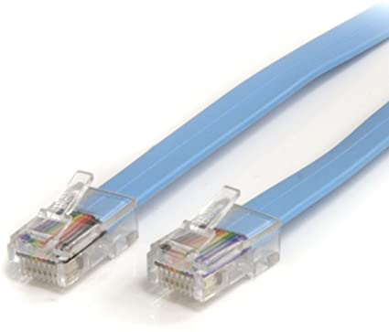
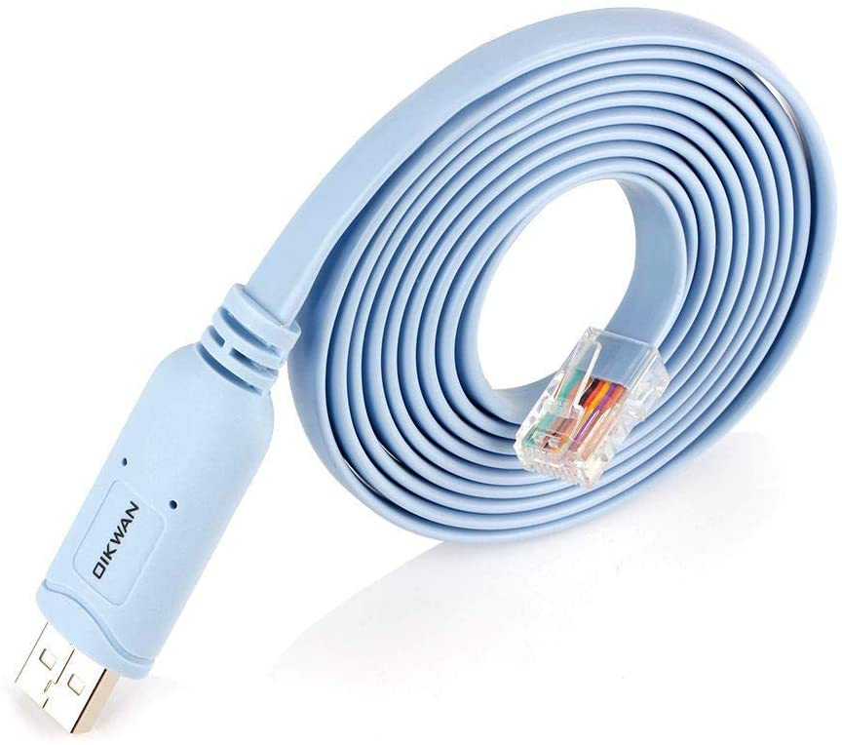
Cisco Hardware

Připojení k Cisco zařízení

Pomocí Telnet / SSH

Pomocí tzv. Rollover kabelu (USB nebo RJ45)
- V soušasnosti používáme rollover kabely různými způsoby:
 | - RJ45 to RJ45
 | - USB to USB
 | - USB to RJ45
 | - USB to Serial convertor to RJ45
 | - Serial port (DB9) to RJ45

POZOR!
- Nepřipojovat RJ45 konce způsobem Cisco < --- > PC, možnost poškození portu
- Na rozdíl od křížených a přímých kabelů nejsou tyto kabely určeny k přenosu dat,
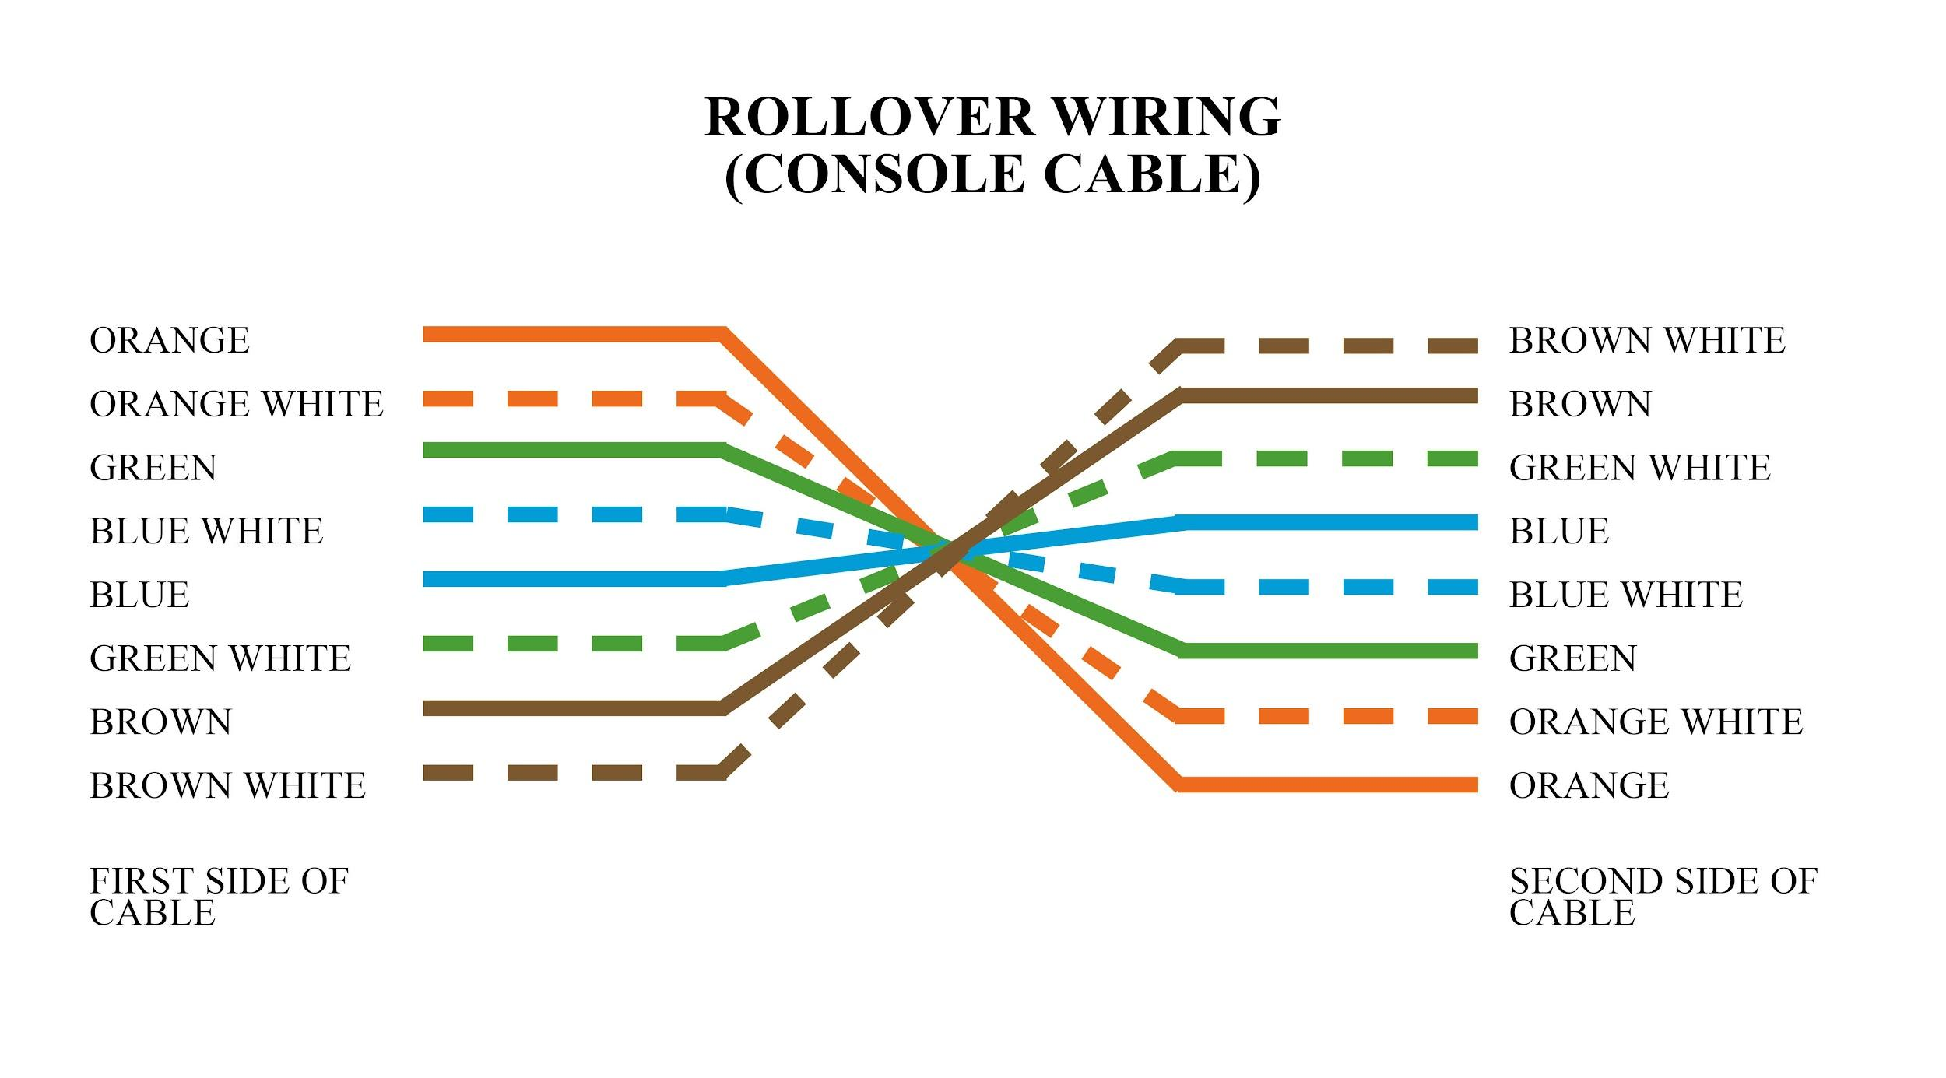
ale naopak vytvářejí rozhraní se zařízením

Počáteční konfigurace zařízení

Switch a Router

1) Připojit kabel z PC do switche
2a) Otevřít Putty a klinkout na Serial Port připojení, zadat Serial Line
2b) Zjistit číslo Serial Line -> Device Manager -> Ports -> například COM7
3) Enter -> User mode

- User mode (User EXEC) toto je první úroveň přístupu. Lze použít pouze omezenou sadu příkazů
- Privileged mode (Privileged EXEC, také enable mode) jako root nebo administrátorský režim

c3560-CX> |  |  | výzva konzole (prompt) v user modu
c3560-CX# |  |  | výzva konzole (prompt) v privileged modu

? |  |  | help nabídka
en | enable |  | aktivace privileged modu
disable |  |  | deaktivace privileged modu
sh version | show |  | zobrazuje informace o vnitřních komponentách routeru, včetně verze IOS, paměti, informací o konfiguračním registru atd.
sh run
sh ip int
 | brief |  | zobrazuje souhrn rozhraní routeru
 | GigabitEthernet 0/0/2 |  | zobrazuje souhrn specifického rozhraní routeru
sh arp |  |  | zobrazuje protokol ARP (Address Resolution Protocol)
sh cdp neighbors |  |  | k zobrazení informací o sousedech

- Potom co se zařízení nabootuje, odpovědět na otázku: Would you like to enter the inital configuration dialog? [yes/no]: no

conf | configure
 | t | terminal | otevře Globální konfigurační režim

 | enable password <heslo> |  |  | nastavení enable hesla (pro přechod z User do Privileged modu)
 | service password-encrption |  |  | zašifruje heslo
 | enable secret <heslo> |  |  | nastavení secret hesla (pro přechod z User do Privileged modu) - šifrovaná verze

 | hostname <jméno_zařízení> |  |  | přiřadí hostname zařízení
 | int | interface |  | konfigurace rozhrání ...
 |  | FastEthernet |  | ... typ rozhrání ...
 |  | GigabitEthernet
 |  | ... | 0/0/4 | ... číslo rozhrání
 |  |  | int g0/0/4

 |  | ip |  |  |  | přiřadí IP adresu k portu
 |  |  | address
 |  |  |  | 10.1.1.1
 |  |  |  |  | 255.255.255.0
 | ip |  |  | nastaví výchozí bránu zařízení
 |  | default-gateway
 |  |  | 192.168.1.62

 | line
 |  | console
 |  |  | 0 | nastavení console hesla

 |  | vty |  | konfigurace virtuálních linek (telnet, SSH)
 |  |  | 0 4 | 0 až 4 (5 linek)

 | password <heslo> |  |  | nastavení line / console hesla

 | no shutdown |  |  | Povolit/Zakázat rozhraní

end |  |  | opustí Globální konfigurační režim

copy running-config startup-config |  |  | ukládání konfigurace (z paměti na pevný disk)
wr | write |  | - // - starší verze

Cisco Packet Tracer

- Pro počáteční konfiguraci switche / routeru potřebujeme PC + console kabel -> RS 232 port z PC -> console port Cisco zařízení

